Шапка
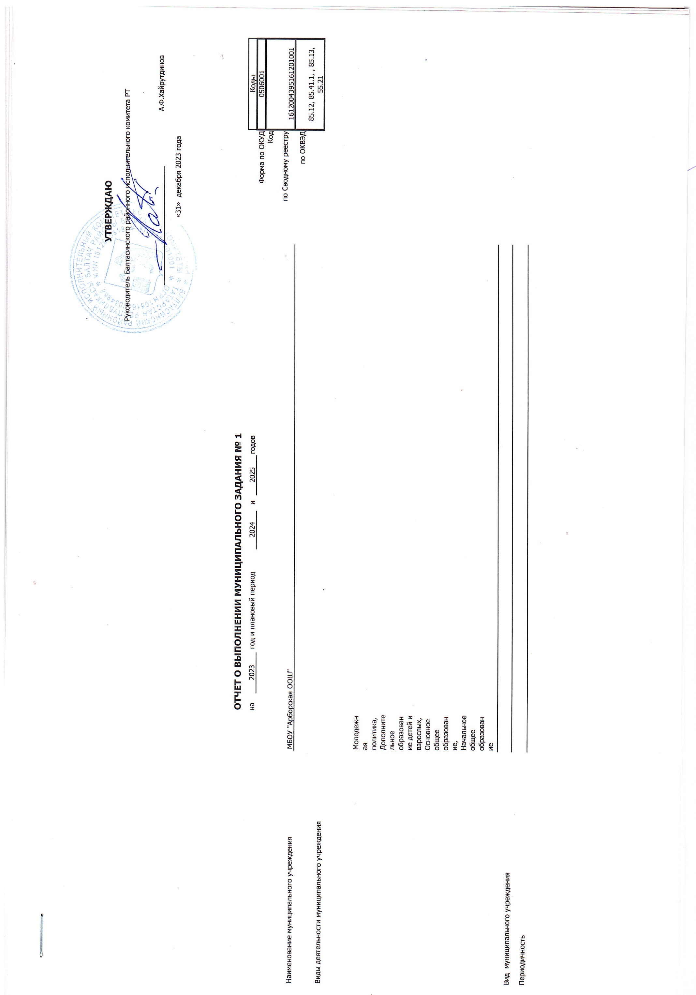

 |  |  |  |  |  |  |  |  |  | УТВЕРЖДАЮ
 |  |  |  |  |  |  |  |  | Руководитель Балтасинского районного исполнительного комитета РТ

 |  |  |  |  |  |  |  |  | _______________________________ |  |  | А.Ф.Хайрутдинов

 |  |  |  |  |  |  |  |  | «31» декабря 2023 года

 |  | ОТЧЕТ О ВЫПОЛНЕНИИ МУНИЦИПАЛЬНОГО ЗАДАНИЯ № 1
 |  | на | 2023 | год и плановый период | 2024 | и | 2025 | годов |  |  |  | Коды
 |  |  |  |  |  |  |  |  |  |  | Форма по ОКУД | 0506001
 |  |  |  |  |  |  |  |  |  |  | Код | 1612004395161201001
Наименование муниципального учреждения | МБОУ "Арборская основная общеобразовательная школа" Балтасинского муниципального района РТ |  |  |  |  |  |  |  |  |  | по Сводному реестру
 |  |  |  |  |  |  |  |  |  |  | по ОКВЭД | 85.12, 85.41.1, , 85.13, 55.21
Виды деятельности муниципального учреждения
 | Молодежная политика, Дополнительное образование детей и взрослых, Основное общее образование, Начальное общее образование
Вид муниципального учреждения
Периодичность

